ラベル貼付シート【非住宅・複合】
ラベル貼付シート 【非住宅建築物または複合建築物】
（省エネ表示ラベルのデータ貼付用） ※本シートは、保護解除されています。

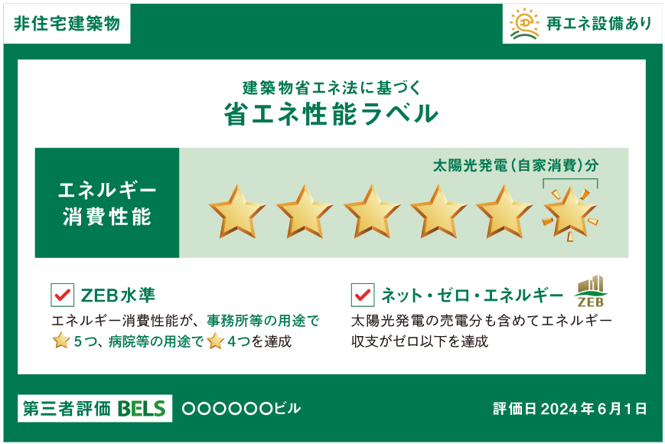

■評価シート【非住宅】の「省エネ性能 ･ 外皮性能」欄に表示する 省エネ性能ラベルのデータを上の枠（C3セル）に貼り付けてください。 （セル内に収まるよう、適宜サイズを調整してください。） ※データは、【挿入】－【画像】の手順で貼り付けてください。 （参考画像を置き換えて貼り付けることも可能です。）

ラベル貼付シート【住宅・複合】
ラベル貼付シート 【住宅または複合建築物】
（省エネ表示ラベルのデータ貼付用） ※本シートは、保護解除されています。

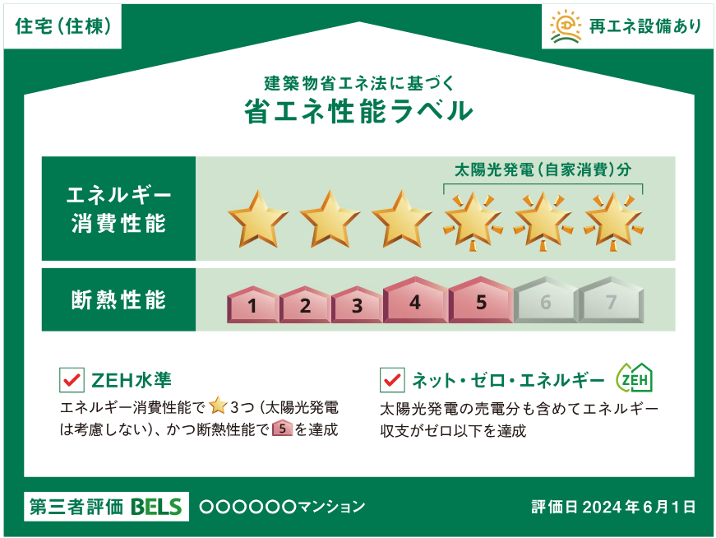

■評価シート【非住宅】の「省エネ性能 ･ 外皮性能」欄に表示する 省エネ性能ラベルのデータを上の枠（C3セル）に貼り付けてください。 （セル内に収まるよう、適宜サイズを調整してください。） ※データは、【挿入】－【画像】の手順で貼り付けてください。 （参考画像を置き換えて貼り付けることも可能です。）

